Hoja1
PRIMER LABORATORIO DE CURSO

 | Marlon Iva Carreto Rivera |  |  | 201230088

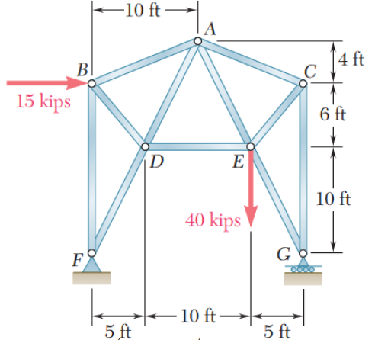

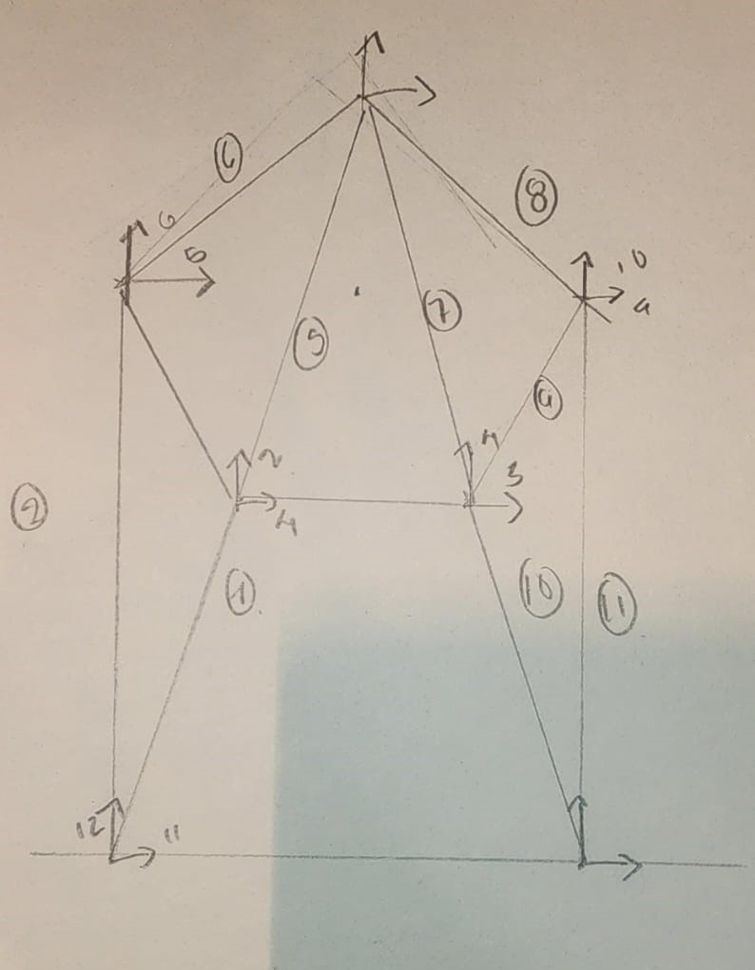

Ejemplo de Analisis Matricial de Armaduras

ELEMENTO 1
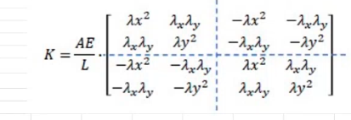
COORDENADAS

XN: |  | m
XF: |  | m
YN: |  | m | λx | 1
YF: |  | m | λy | 0

L |  | m

A | 1.5 | pulg2
E | 29000 | klb/lb2

MATRIZ DE RIGIDEZ LOCA DEL ELEMENTO 1

k1 | 1 | 2 | 9 | 10
1 | 0
2

